Doc
Dit Excel workbook bevat macro's om het editeren van tags en notes in Enterprise Architect modellen binnen OSLO context te automatiseren.

Voorbereidende stappen om de macro's operationeel te maken (niet nodig als het enkel de bedoeling is om een tabel gewoon te editeren)
 | Zorg er voor dat Visual Basic for Applications (VBA) toegang heeft tot de EA library. Deze is beschikbaar als EA op je computer geïnstalleerd is.
 |  | - open het menu View -> Macro's -> View Macro's
 |  | - selecteer eender welke macro en klik "Edit"; VBA opent
 |  | - in VBA: open het menu Tools -> References
 |  | - vink aan: "Enterprise Architect Object Model 2.10" (Deze referentie verwijst bijvoorbeeld naar locatie C:\Program Files (x86)\EA\EA.TLB)
 |  | - klik OK en sluit VBA
 | Zorg er voor dat de macro's bereikbaar zijn via het menu systeem
 |  | - open het menu File -> Options -> Customize the Ribbon
 |  | - onder 'Customize the Ribbon' (rechter kolom), selecteer 'Main Tabs'
 |  | - in de selectie daaronder, vink aan: "Add-ins"

Een eerste keer tags en notes ophalen uit EA
 | Stappen
 |  | - open het menu Add-ins en klik op "Pull from EA"
 |  | - doe zoals de prompt vraagt:
 |  |  | - open in EA het modelbestand waaruit gelezen moet worden; opgelet: er mag maar één instance van EA open staan
 |  |  | - selecteer in de EA project browser het package waaruit gelezen moet worden
 |  | - nu wordt een nieuwe worksheet met naam "TagsAndNotes" aangemaakt, of aangevuld als deze reeds bestaat
 |  | - tags en notes worden uitgelezen uit het geselecteerde package in EA
 |  | - aan het einde volgt een bericht
 | Het resultaat ziet er als volgt uit voor het gegeven voorbeeldpackage

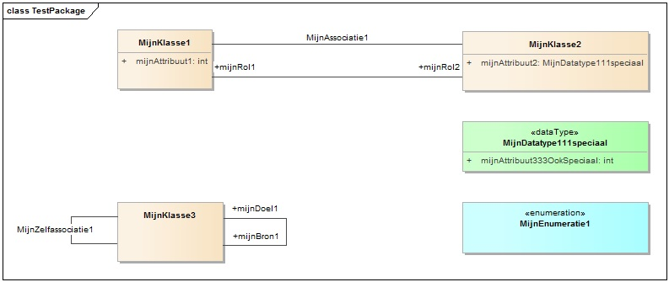

 |  | - er zijn kolomhoofdingen met de namen van enkele populaire tags, plus het speciaal geval "(notes)"
 |  | - er zijn rijhoofdingen met unieke identificatie van elk in OSLO context mogelijk te behandelen item, met volgende syntax:
 |  |  | - een hoofding bestaat uit één of meerdere velden, gescheiden door "|"
 |  |  | - voor klassen, datatypes en enumeraties is er één veld
 |  |  |  | - respectievelijk "k", "d" of "e", gevolgd door de UML naam
 |  |  | - voor attributen zijn er twee velden
 |  |  |  | - een veld voor het item waartoe het attribuut behoort
 |  |  |  | - "a" gevolgd door de UML naam van het attribuut
 |  |  | - voor connectoren (enkel deze met niet lege UML naam) zijn er drie velden
 |  |  |  | - een veld voor het item aan de source kant van de connector
 |  |  |  | - "c" gevolgd door de UML naam van de connector
 |  |  |  | - een veld voor het item aan de target kant van de connector
 |  |  | - voor rollen (enkel deze met niet lege UML naam) zijn er drie velden
 |  |  |  | - een veld voor het item waarin de rol zal voorkomen in de specificatie (dus aan de andere kant van de connector)
 |  |  |  | - "r" gevolgd door de UML naam van de rol
 |  |  |  | - een veld voor het item aan dezelfde kant van de connector
 |  | - als er nog geen tages of notes manueel werden aangebracht in het mode, is er nog geen enkele waarde beschikbaar in de tabel, maar de rijen zijn wel allemaal toegevoegd

Een eerste keer invullen van tags en notes
 | Vul tags in naar believen, eventueel gebruik makend van symbolische waarden of speciale instructies
 |  | Volgende symbolische waarden worden ondersteund
 |  |  | {name}: de UML naam van het item
 |  |  | {name-to-label}: een conversie op de UML naam, geschikt om te gebruiken als label (of om naar een label te verwijzen)
 |  | Volgende speciale instructies worden ondersteund
 |  |  | "d!": de tag moet worden verwijderd / de notes moeten leeggemaakt worden
 | Indien nodig, voeg extra kolommen toe, bijvoorbeeld voor "package", "ap-codelist", … De volgorde van de kolommen is van geen belang.
 | Een ingevulde tabel zou er als volgt kunnen uit zien.
 |  | In dit voorbeeld wordt gebruik gemaakt van de ondersteunde symbolische waarden, maar (nog) niet van speciale instructies.
 |  | Merk op dat ap-label-nl, ap-definition-nl, ap-usageNote-nl (tags voor een applicatieprofiel) niet hoeven ingevuld worden als de waarden label-nl, definition-nl, usageNote-nl (tags voor een vocabularium) ook mogen gelden voor het applicatieprofiel. Maar dat is een feature van de toolchain...

Een eerste keer tags en notes terugsturen naar EA
 | Stappen
 |  | - open het menu Add-ins en klik op "Push to EA"
 |  | - doe opnieuw zoals de prompt vraagt; is misschien al voldaan:
 |  |  | - open in EA het modelbestand waarnaartoe geschreven moet worden; opgelet: er mag maar één instance van EA open staan
 |  |  | - selecteer in de EA project browser het package waarnaartoe geschreven moet worden
 |  | - nu wordt de worksheet met naam "TagsAndNotes" uitgelezen
 |  |  | - niet-lege cellen worden na verwerking van de symbolische waarden naar de tag of de notes van het corresponderende item in het geselecteerde package in EA weggeschreven; oude inhoud wordt dus overschreven!
 |  |  | - lege cellen worden overgeslagen, zodat eventuele aanvullingen rechtstreeks in het modelbestand niet worden vernietigd
 |  | - aan het einde volgt een bericht

Een volgende keer tags en notes ophalen uit EA
 | De stappen zijn dezelfde als voor de eerste keer
 | Met het lopend voorbeeld zou de worksheet er als volgt uit bij de pull volgend op de vorige push.
 |  | Merk op dat alle cellen geüpdatet zijn; symbolische waarden zijn vervangen door de effectieve waarden.

Een volgende keer tags en notes opsturen naar EA
 | De stappen zijn dezelfde als voor de eerste keer
 | Om in het lopend voorbeeld de eerder aangebrachte 4 usageNote-nl tags te verwijderen, alle notes te wissen en de overige tags ongewijzigd te behouden, zou dit een volgende input kunnen zijn. In extremis kunnen op deze manier alle tags verwijderd worden en alle notes gewist worden.

 | Dit zou tot volgend resultaat leiden na een volgend inlezen:
 |  | De speciale instructie "d!" is vervangen door een lege cel, die duidt op verwijdering van de tag / wissen van de notes.

Tips & tricks
 | - Haal altijd tags en notes op uit EA alvorens verder te editeren aan een tabel. Zo krijg je de laatste manuele aanvullingen in het model te zien. Dit kunnen zowel tags, notes als nieuwe items zijn. Nieuwe items worden toegevoegd in extra rijen onderaan.
 | - Maak zoveel mogelijk gebruik van de symbolische waarden {…} bij het editeren van cellen. Dit spaart hardcoded werk uit en levert consistente tags op.
 | - Maak bij het aanpassen van eerdere inhoud altijd gebruik van "Replace" in Excel, zodat alle voorkomens van te vervangen inhoud gewijzigd worden.
 | - Na wijzigingen aan het model in EA kan je best eens alle rijen behalve rij 1 wissen uit "TagsAndNotes" en daarna opnieuw inlezen uit EA. Zodoende wordt de tabel weer up to date en ontdaan van overtollige inmiddels verwijderde items.

